map_test (2)
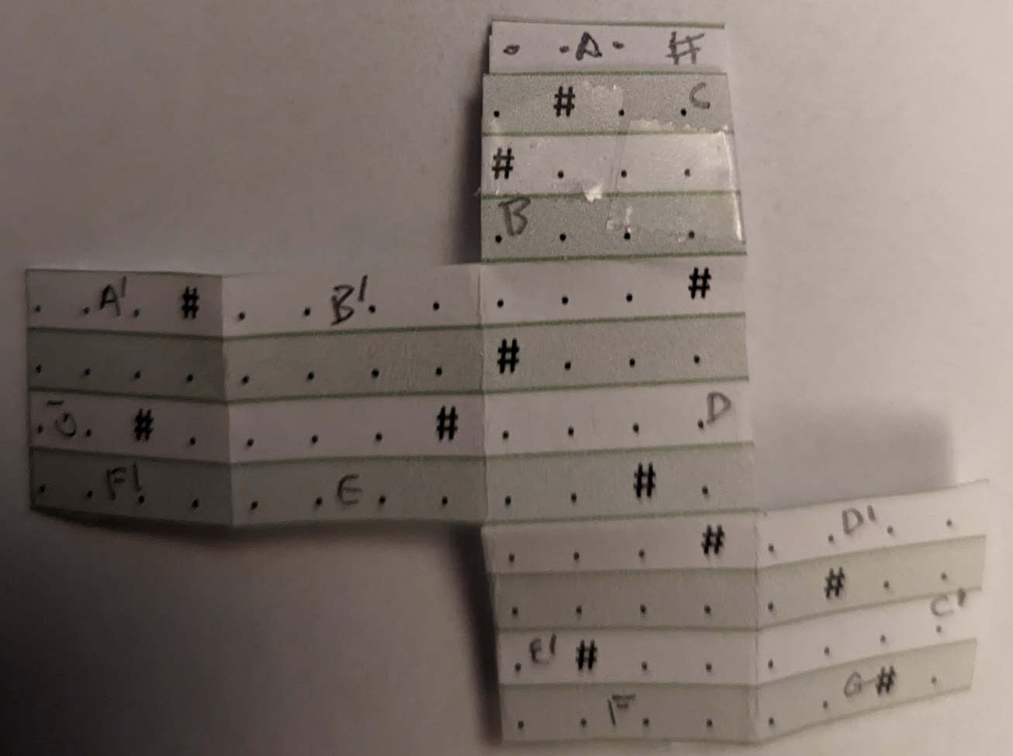
 |  |  |  |  |  |  |  | . | . | . | # |  |  |  |  | A | 9,1 | 12,1 | ^ | v
 |  |  |  |  |  |  |  | . | # | . | . |  |  |  |  | B | 9,1 | 9,4 | < | >
 |  |  |  |  |  |  |  | # | . | . | . |  |  |  |  | C | 12,1 | 12,4 | > | <
 |  |  |  |  |  |  |  | . | . | . | . |  |  |  |  | D | 12,5 | 12,8 | > | <
. | . | . | # | . | . | . | . | . | . | . | # |  |  |  |  | E | 5,8 | 8,8 | v | ^
. | . | . | . | . | . | . | . | # | . | . | . |  |  |  |  | F | 9,12 | 12,12 | v | ^
. | . | # | . | . | . | . | # | . | . | . | . |  |  |  |  | G | 13,12 | 16,12 | v | ^
. | . | . | . | . | . | . | . | . | . | # | . |  |  |  |  | A2 | 1,5 | 4,5 | ^ | v
 |  |  |  |  |  |  |  | . | . | . | # | . | . | . | . | B2 | 5,5 | 8,5 | ^ | v
 |  |  |  |  |  |  |  | . | . | . | . | . | # | . | . | C2 | 16,9 | 16,12 | > | <
 |  |  |  |  |  |  |  | . | # | . | . | . | . | . | . | D2 | 13,9 | 16,9 | ^ | v
 |  |  |  |  |  |  |  | . | . | . | . | . | . | # | . | E2 | 9,9 | 9,12 | < | >
 |  |  |  |  |  |  |  |  |  |  |  |  |  |  |  | F2 | 1,8 | 4,8 | v | ^
 |  |  |  |  |  |  |  |  |  |  |  |  |  |  |  | G2 | 1,5 | 1,8 | < | >

 |  |  |  |  |  |  |  |  |  |  |  |  |  |  |  | A | ~
 |  |  |  |  |  |  |  |  |  |  |  |  |  |  |  | B | =
 |  |  |  |  |  |  |  |  |  |  |  |  |  |  |  | C | ~
 |  |  |  |  |  |  |  |  |  |  |  |  |  |  |  | D | ~
 |  |  |  |  |  |  |  |  |  |  |  |  |  |  |  | E | ~
 |  |  |  |  |  |  |  |  |  |  |  |  |  |  |  | F | ~
 |  |  |  |  |  |  |  |  |  |  |  |  |  |  |  | G | ~

